画面イメージ
画面番号 | 画面名 | チーム |  | 最終更新者
V202_02 | アンケート回答確認/V202_02EnqueteAnswerConfirmView | ES_B | 日付 | 2022/7/26
 |  |  | 氏名 | 那須勇大
画面イメージ
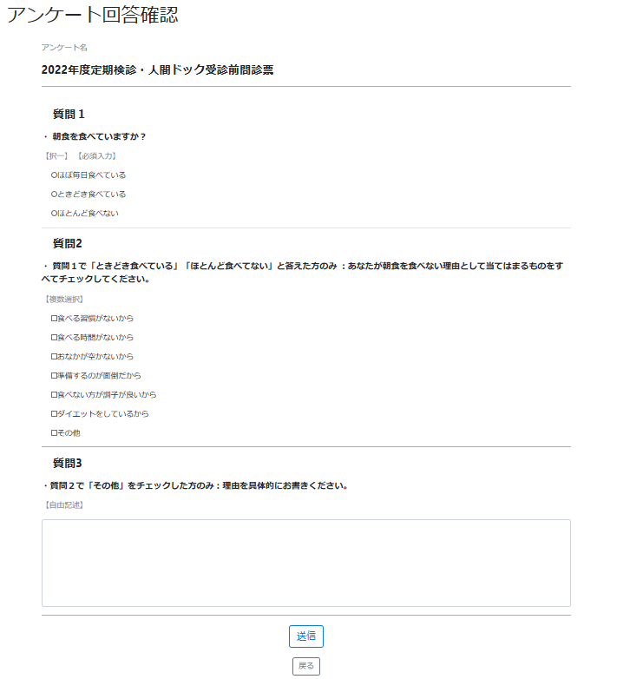

1

3
6
4
5

7
9

10

1

11

11

12

